关系图
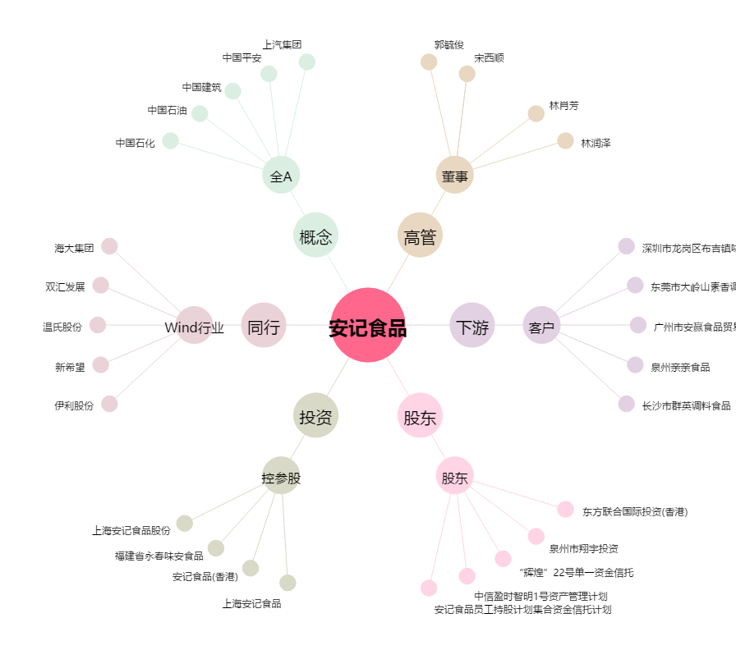
安记食品[603696.SH] - 关系概览图

